指示書
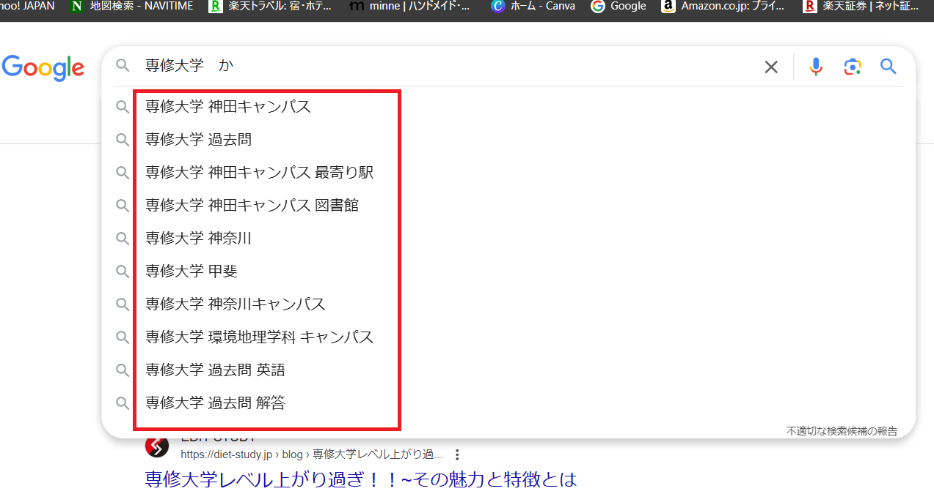
検索KW１語目 | 検索KW２語目
専修大学 |  | ←実際はスペースが入っています
専修大学 | か
専修大学 | 過去問
専修大学 過去問 | え
・
・
・
・
・
・
・
・
・
・
・
・
これが500個ぐらいあります。

